別紙３
 | 別紙３ 位置関係とトイレ写真
観光スポットと公衆トイレの位置関係がわかる地図及び観光スポットの写真等

トイレ写真
【外観写真】（新築等の場合はパース等）
【改修する便器写真】（改修の場合は必須）
【改修する設備等写真】（改修対象がある場合は必須）
【改修する設備等写真】（改修対象がある場合は必須）

別紙５
※整備されていない場合は、整備計画をこちらにご記入ください。事業完了までに実施する必要があります。
※整備計画には、設置場所、デザインイメージ、完了時期を示してください。
※トイレ建物・周囲に設置する場合は「追加整備項目」にて補助対象経費とすることができます。
事業完了までに整備する
既に整備されている
 | 別紙５ 情報発信
Ⅰ）対象となる公衆トイレの所在をトイレの周囲やトイレ外壁等に多言語またはピクトサインにより表示
 |  | 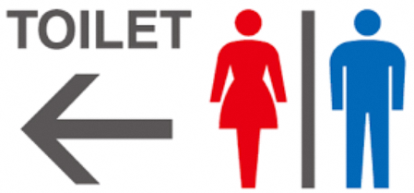

Ⅱ）公衆トイレの所在を地域で作成している多言語の散策マップやWEB等で発信
既に整備されている
今後、整備する計画がある
※整備されていない場合は、整備計画をこちらにご記入ください。
※必ずしも事業完了までに整備が完了する必要はありません。
※整備計画には、整備完了の予定とする時期、発信する媒体の種類や発行元等をご記入ください。
※WEBやスマートフォンのアプリ等での発信でも構いません。

